2ウインドウズ(1)
 | 2

★「コンピューター」の語源は『計算する（Compute）』ですが、現在は『データ
を処理する電子機器』の総称として利用されています。また、「パソコン」とは、
『パーソナルコンピュータ（個人のコンピューター）』の略称です。パソコンに
は、外見の違いから、図のようなノートパソコンとデスクトップパソコンがあります。
★ コンピュータは、下記の2つの組み合わせに よって機能を果たします。
◆ハードウェアと総称される目に見える機器：『器』
◆ソフトウェアと呼ばれる目に見えないプログラム：『中身』

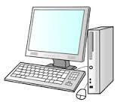
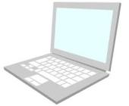
どっちが
いいのか ？
ディスプレイ

本体

キーボード
マウス

★コンピータを動かすには、ソフトウエアが必要です。
ソフトウエアには、大別すると「オペレーティングシステム」と「アプリケー
ションソフト」の2つがあります。
★『Windows』は、オペレーティングシステム（略して、『OS』と呼びます）の1
つです。OSとは、コンピュータを動作させるために必要な基本ソフトウエアであ
り、OSがなくてはコンピュータを使用することはできません。
つまり、Windowsはコンピュータ使用に「なくてはならないもの」ということ
になります。
★OSには様々な種類のものがありますが、その1つである『Windows』にも、
「Windows95」「Windows98」「WindowsME」「WindowsNT」「Windows
2000」、そして「WindowsXP」「WindowsVISTA」「Windows7」「Windows
8,1」「Windows10」と時代にそって新しく改良されています。
 | 2

3ウインドウズ（2)
 |  | 3
★ | アプリケーションソフトとは、パソコンを利用して様々な作業を行う
 | ためのソフトです。例えば、文書作成のためのワープロソフト(ワード2007
 | ワード2010、ワード2016)や、作表のための表計算ソフト(エクセル2007、
 | エクセル2010、エクセル2016)、年賀状作成ソフト（筆まめ、筆ぐるめ)
 | 等です。また、デジタルカメラやデジタルビデオで撮影した写真や動画を
 | 扱うことの出来るソフト(ペイント）もあります。要するに、利用者が目的
 | にあったアプリケーションソフトを用意すれば、いろいろな作業が出来る
 | ということです。

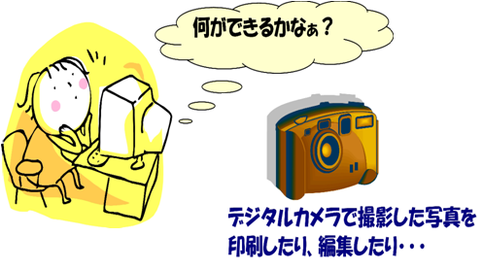
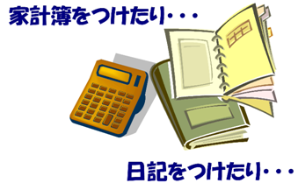

｢パソコンを使う･･･｣ということは、下図のような機器やソフトが必要になります
周辺機器
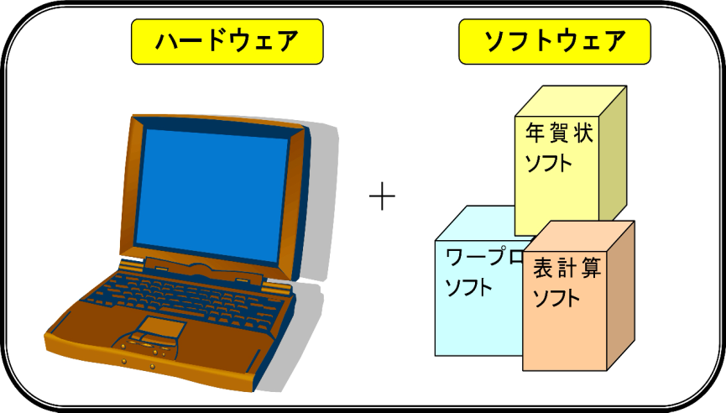
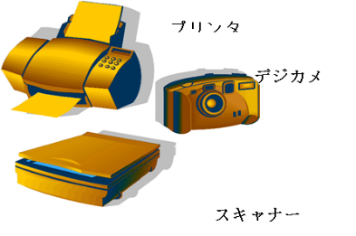
＋

※本体に付属している機器以外に、目的によって、下記のような機器が
必要となる場合があります。・プリンター（インクジェト＆レザー）・デジタルカメラ・イメージ
スキャナ・ハードディスク、USBメモリ、CD-R、DVD-Rなどのバックアップ機器等 |  | 3

４ウインドウズ（3)
※ パソコンを使用するには、まず、電源を入れます |  | 4
※ 電源を入れることが、起動することです。但し、家電製品と違って、
電源を入れてもすぐには使用できません
※ しばらく、｢デスクトップ｣画面が表示される
までお待ち下さい

※ 本体以外に周辺機器(プリンター等)を接続されて
いる場合は、周辺機器の電源を入れてから本体の
い電源を入れてください
※ 【終了時】には、電源ボタンを使用せずに、操作によって【電源オフ】を
 | 行います

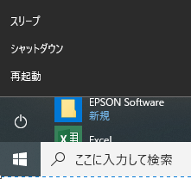
①
②
③
※ 正しい終了操作を行なわないと、機器の故障の
の原因となりますので、十分ご注意下さい
① スタートボタン（画面下部の左側）クリック
② メニューの「終了オプション」をクリック
③ 「シャットダウン」をクリックします。しばらくすると、
自動的に電源が切れます

電源投入後、しばらくすると、『デスクトップ』と呼ばれる画面が表示されます
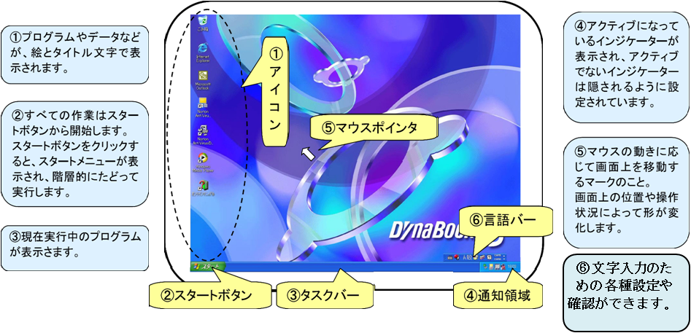

※ デスクトップの表示は、機種や設定状況によって異なります

 |  | 4

5マウス（1)
 |  |  | 5

① 左ボタン
右ボタン
③ ホーイールボタン
 |  | マウスの説明
① 左ボタン
文書や画像、ソフトウェアなどを選んだりするときに押します
マウスを使うときは、主にこのボタンを使います

② ホイールボタン
このボタンはウィンドウのスクロールをするときなどに、
を使うと、左ボタンを使うよりも楽に操作できます

③ 右ボタン (中指で押す）
文書や画像をコピーするなど、さまざまな操作や
設定をすぐに行うためのメニューを表示するとき
に押します

※ レーザーマウスとは
マウス底面からの高解像度レーザーにより照らし出されている陰影を、
センサーで検知し、マウスの動きを検出しています。
※ タッチパッドとは
ノートパソコンのキーボード下部にある四角の部分で、マウスと同じ
動きをします。
基本的な用語を覚えてマウス操作を行いましょう
※ Windowsでは、マウスを使用する事で効率的に操作を行う事ができます
クリック
 | ※ 左または右のボタンを １回 押す
 | ・ 左ボタン ： メニューやコマンドの選択時に使用します
 | ・ 右ボタン ： ショートカットメニューを表示するときに
 | 使用します。
 |  |  | 5

6マウス（2)
ドラッグ
 |  |  |  |  | 6

 |  |  | ※ 左ボタンを 押したままマウスを動かす
 |  |  | ・ ウインドウのサイズを変更するときに使用します
 |  |  | ・ ウインドウを移動するときに使用します

ダブルクリック

 |  | ※ マウスを動かさないで
 |  | 左ボタンを素早く ２回 押す
 |  | ・ プログラムの起動時に
 |  | 使用します

 |  | ダブルクリックができない場合 ：
 |  | ①ダブルクリックしたいアイコン
 |  | をクリックします
 |  | ②アイコンが反転表示されたら
 |  | [Enter]キー を押します

 | マウスポインタの形状
 | 各種用途によって異なる形状で表示される
Ｉ | ………… | 数式バー上、またはデータ編集時のセル内にある場合
 | ………… | 範囲の選択(通常）
 | ………… | メニューやツール等を選択
 | ………… | オブジェクトを左右に拡大/縮小
 | ………… | 〃 上下に拡大/縮小 |  | 拡大/縮小
 | ………… | 〃 斜めに拡大/縮小
 | ………… | フィルハンドルにポイントした場合(選択範囲の
 |  | ハンドル指定の場合）
 | ………… | 列線の移送時に使う
 | ………… | 行線の移送時に使う
 |  |  |  |  | 6

7文字入力（1)
 |  | 7
キーボード入力の基本 （３種類の入力方法）

半角：英数字・記号

[半/全]キー を押して半角入力できる状態にする
 | （上図 左のように A が表示されていることを確認）
① 半角 英数字小文字、記号の入力
（abcdefghijklmnopqrstuwxyz1234567890,./;:@- と入力）
[Shift]キーを押しながら
② 半角 英字大文字、記号の入力
（ABCDEFGHIJKLM UVWXYZ!"#$%&'()=+*<>?_ と入力）
全角：英数字・記号

※ 日本語を入力するには、『日本語入力システム』が必要でWindows には
IME と呼ばれる日本語入力システムが搭載されています
※ 入力中の文字の下には下線が表示され、未確定の状態であることを示し
[ENTER]キーを押すことで下線が消え、入力文字が確定します
※ 日本語入力システムの状況は、IMEツールバーで確認できます
(日本語入力システムの｢オン｣／｢オフ｣切り替えには、[半/全]キーを使用します)
(IMEツールバーをマウスでクリックして切り替える方法もあります)

IMEツールバーの文字の上で右クリックして [全角英数] を選択する
 | （上図 左のように表示されている Aが大きくなることを確認）
① 全角 英数字小文字、記号の入力
[Shift]キーを押しながら
 | （ａｂｃｄｅｆｇｈ ｗｘｙｚ１２３４５６７８９０，．／；：＠－ と入力）
② 全角 英字大文字、記号の入力
（ＡＢＣＤ ＸＹＺ！”＃＄％＆’（）＝＋＊＜＞？＿ と入力）
全角：ひらがな・漢字

※ 日本語を入力するには、ローマ字入力方法とかな入力方法がありますが、
ここでは、ローマ字入力方法で説明します |  | 7

9エクセル画面構成
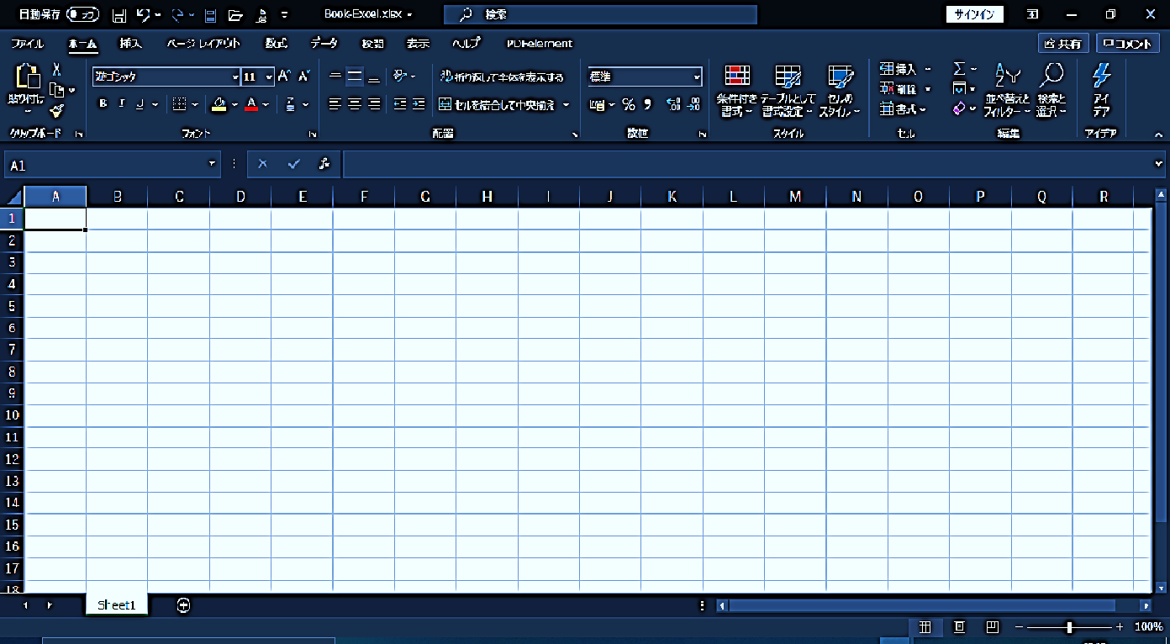
① タイトルバー
② 最小化ボタン
③ 最大化及び戻す釦ボタン
④ 閉じるボタン
⑥ ツールバー
⑤ メニューバー
⑨ 全セルボタン
⑪ アクティブセル
⑧ 名前ボックス
⑭ 列番号
⑩ 行番号
⑰ シート見出し（シートナンバー）
⑱ ステイタスバー
⑲ ズームライダー
⑳ スクロールバー
⑦ セル
⑮ 数式バー(入力ボックス）
⑯ 見出しスクロールボタン
⑬ 文字サイズ
⑫ 書体
9

Excelの画面構成（Windows2016エクセル）

9

10各部の役割
10
エクセル画面の各部の役割
名称 | 役割
①タイトルバー | アプリケーション名が表示されます。タイトルバーをダブルクリックして
 | ウインドウのサイズを変えたり、ドラッグしてウインドウを移動
 | したりすることができます。
②最小化ボタン | ウインドウが最小化され、タクスバーに表示されます。
③最大化及び戻すボタン | ウインドウがデスクトップ全体に表示され、また、元に戻すことも
 | できます。
④閉じるボタン | アプリケーションを終了するときに使います。
⑤メニューバー | 使用できる命令が表示されます。表示されるコマンドは、その時の
 | 操作状態により変更される。
⑥ツールバー | 命令(コマンド)を登録したボタンの集合です。このボタンを
 | クリックするだけで操作が実行されます。
⑦セル | 行と列で区切られた1区画をセルと言い、ここにデータを入力します。
 | セルは情報の最小単位となり、列番号と行番号で表示します。
 | C列7行 C7 …… これを【セル番地】といいます。
⑧名前ボックス | アクティブセルのセル番地が表示されます。
⑨全セルボタン | ワークシート全体を選択するときにクッリクします。
⑩行番号 | セルの行の番号を表示し、クリックすると行全体が選択される。
⑪アクティブセル | 処理の対象となっているセルをいい、太枠で囲まれます。
⑫書体(フォント） | 一貫したデザインの文字の集まりです。
⑬文字サイズ | 文字を読みやすい大きさに変えることが出来る。
⑭列番号 | セルの列の番号を表示し、クリックすると列全体が選択される。
⑮数式バー(入力ボックス） | アクティブセルの内容が表示されます。
⑯見出しスクロールボタン | クリックすると、ワークシートの見出しをスクロールする(送る）
 | ことが出来ます。
⑰シート見出し | ワークシート名が表示されている。クリックすると
（シートナンバー） | そのワークシートが選択されます。
⑱ステイタスバー | 現在の状態説明がメッセージとして表示されます。
⑲ズームライダー | 表示画面の拡大/縮小を行います。
⑳スクロールバー | 画面をスクロールする(送る)ときに使います。

 |  | 10

11カレンダー
列幅＝ 37 ﾋﾟｸｾﾙ
行幅＝ 25 ﾋﾟｸｾﾙ
全ｾﾙ選択釦使用
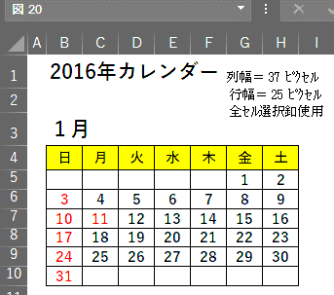
 | 2016年カレンダー
 |  |  |  |  |  |  |  |  | 11
 | 1月

 | 日 | 月 | 火 | 水 | 木 | 金 | 土
 |  |  |  |  |  | 1 | 2
 | 3 | 4 | 5 | 6 | 7 | 8 | 9
 | 10 | 11 | 12 | 13 | 14 | 15 | 16
 | 17 | 18 | 19 | 20 | 21 | 22 | 23
 | 24 | 25 | 26 | 27 | 28 | 29 | 30
 | 31
 | カレンダー作成手順

1 | セル番地、B-1に「２０１6年カレンダー」 と入力する
2 | セル番地、B-３ に「１月」 と入力する
3 | セル番地、B-５ に 「日」 と入力する
4 | セル番地、B-５ を選択して、そのセルの右下にある「フィルハンドル」にマウスポインタを 合わせて右方向に「土」が出るまでどらっぐする（オートフィル機能） |  |  |  |  |  |  | ※フィルハンドル で、オートフィルを 習得しよう
5 | セル番地、G-６ に「１」 と入力する |  |  |  |  |  |  | ※コントロール キーを押しながら のオートフィル 操作
6 | セル番地、G-６ を選択して、そのセルの右下にある「フィルハンドル」にマウスポインタを 合わせ左手で「Ctri」（ｺﾝﾄﾛｰﾙｷｰ）を押しながらて右方向に水平に「2」が出るまでドラッ グする（オートフィル機能）
7 | セル番地、B-７に「3」と、B-８ に「１0」と入力する |  |  |  |  |  |  | ※コントロール キーを押しながら のオートフィル 操作
8 | セル番地、B-７を選択して、そのセルの右下にある「フィルハンドル」にマウスポインタを 合わせ左手で「Ctri」（ｺﾝﾄﾛｰﾙｷｰ）を押しながらて右方向に水平に土曜日までドラッグ する（オートフィル機能） B-８の行も同様の操作をする
9 | セル番地、「B-７」と「B－8」を両方ドラッグ選択して、「B-8」 のセルの右下にある「フィルハ ンドル」にマウスポインタを合わせ、下方向に垂直に「31」が出るまでドラッグする（オー トフィル機能） |  |  |  |  |  |  | ※下方向へのオートフィル操作
10 | 以下順次空白の数値も、オートフィルで数値を入力する
11 | セル番地「B-5からH-11」までをドラッグ選択する |  |  |  |  |  |  | ※表の罫線を引く
12 | ホームツールバーのフォント部の「罫線」右側の下向き▼をクリックして「格子」をクリック する（表に罫線が引かれる）
13 | そのままの状態（表全体が選択されたまま）でホームツールバーの「中央揃え」をクリック して、文字を中央に |  |  |  |  |  |  | ※数字を中央に 揃える
14 | 表が選択された状態で、ホームツールバーの「塗つぶし」の右の下向き▼を押して見本 の「薄い水色」をクリックすると、表全体が塗つぶされる |  |  |  |  |  |  | ※表に色を付け る(この辺で「名前を付けて保存」す る「ファイル」
15 | 曜日のセル７個をドラック選択をして、同様に薄い黄色に塗つぶす
16 | 数値、１，3，10、１１，１7，24,31 のセルをコントロールキーを押しながら、選択しホーム ツールバーの「フォントの色」の右の下向き▼を押して見本の「赤」をクリックすると、数字 の色が赤になる |  |  |  |  |  |  | ※選択したセル の文字の色を 変える
17 | 「B-2]「B-4」のセルを選択して、ホームツールバーの「フォントサイズ」を「１６」にする |  |  |  |  |  |  | ※選択したセル ｒの文字のフォント サイズを変える
18 | 1月のカレンダーが出来上がったら表を選択して表の上で右ｸﾘｯｸし、メニューの「コ ピー」をｸﾘｯｸ」して、2月分を作りたいセルを選択し右クリックで「貼り付け」て、数字を入 れ替え、6ヶ月を作って見ましょう |  |  |  |  |  |  | ※6ヶ月分のカ レンダーを作り 「上 書き保存」する | 11

12カレンダー（完成）
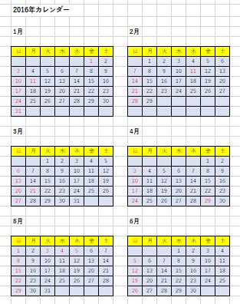
 |  | 12 | 12

付録 | カレンダーにオンライン画像で創作したオブジェクトを貼り付ける
1 | 挿入タブからオンライン画像の「桜」を検索し目的の画像を選ぶ
2 | 選択されたら、挿入ボタンを押して大きさ調整してカレンダーの下に張り付ける
3 | 画像を選択した状態で、「図の形式」タブで「図のスタイル」から「多重枠・黒」を
 | 選び、「図の枠線」で色を「褐色」として、「額縁」が完成する

 |  |  | 12

13フォルダとファイル
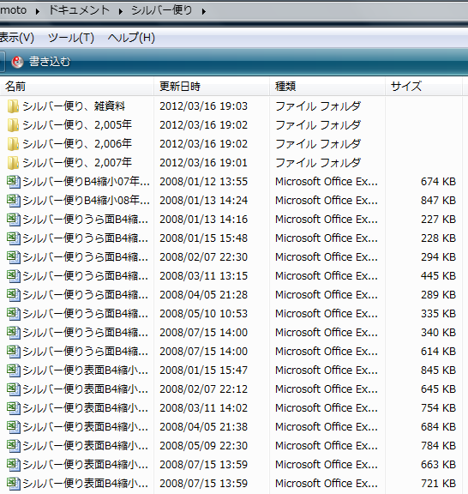
 |  | 「フォルダー」と「ファイル」の作り方と使い方 | 別紙１ 13
フォルダー

エクセルのファイル

ワードの ファイル

★ ファイル
 | ※ ファイルとは
 | いろいろなアプリケーションで作成されたデータを名前を付けて保存すると、「ファイル」と
 | して保存場所に保存され、シンボルマークの様なアイコンとして表示される
 | 「各アプリケーションで作成されたデータは形式が異なり拡張子（略号)で識別される」
★ フォルダー
 | ※ フォルダーとは
 | WindowsやOSのファイル管理方法で、ファイルやプログラムを収容する入れ物。フォルダーに
 | は項目ごとに名前を付けて、関連ファイルを入れて保存する。フォルダーには別の
 | フォルダーも収容できるので、フォルダーの中にフォルダーを作成することも出来る。
 | ※ フォルダーの作り方
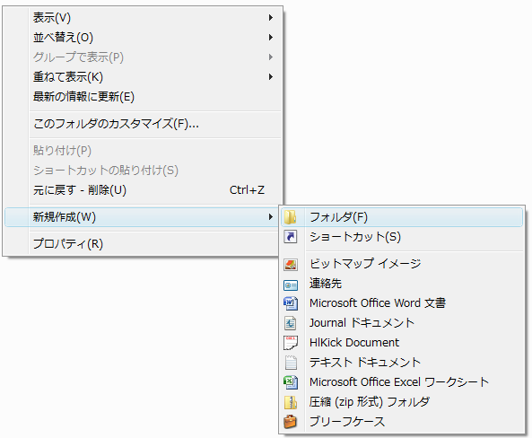
 | 保存する場所（例えば、マイドキュメントやディスクトップ）の空いているスペース上で「右クリック」して表示されたメニューのなかの「新規作成」にﾏｳｽﾎﾟｲﾝﾀｰを合せて表示されたメニューの「フォルダ」をクリックするとフォルダが表示されるので適切な名前を付ける。

 | ※ フォルダの中にファイルを入れる方法
 | ファイルを名前を付けて保存するときにそのフォルダを開きその中に保存する。又はファイルのアイコンをマウスでフォルダの真上にドラッグして指を離すとフォルダの中にファイルが収納される。

 |  |  |  | 13

14ローマ字とホームポジション
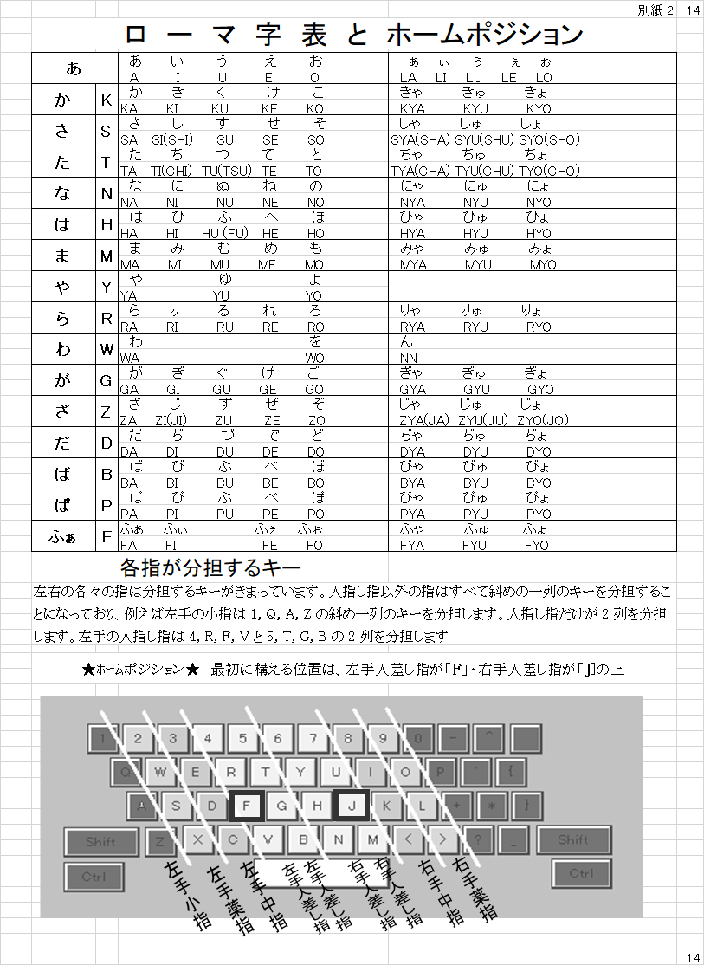

15「USBメモリー」の使い方と用途
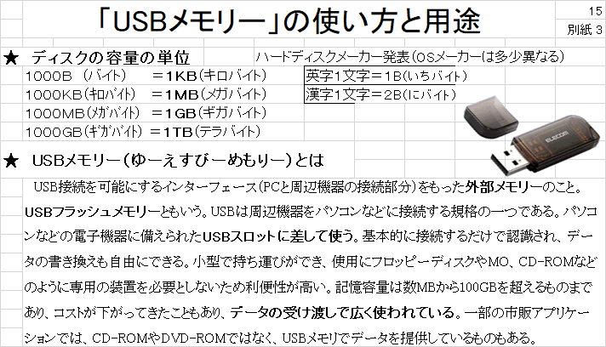
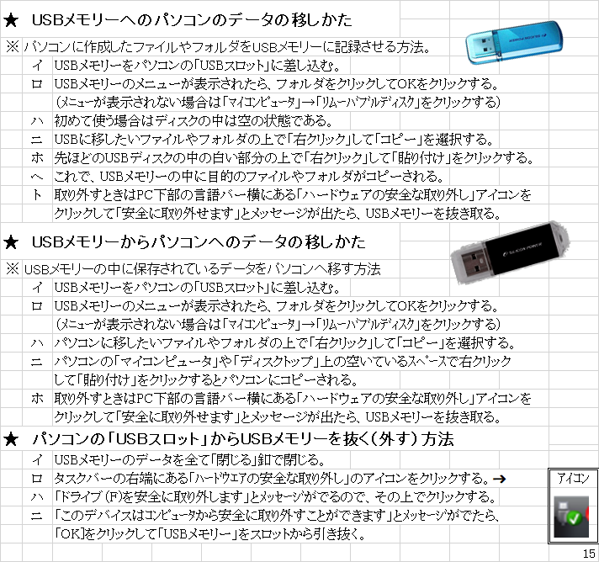

16印刷手順
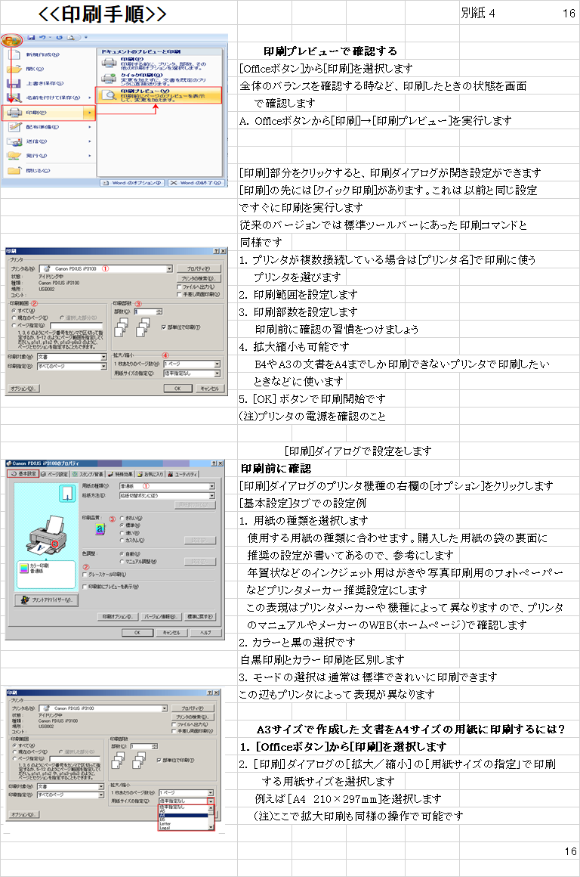

17エクセル初級講座で学んだこと
 |  | 17(完）
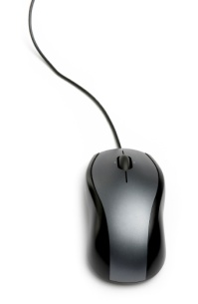

 | エクセル初級講座
 | で学んだこと

コンピュータ・ウインドウズとは Ｐ２～P3
 | パソコンでできる事及び使い方 P3～P4
 | マウスの説明 P5～P6
 | 文字の入力 P7～P8
 | エクセル画面構成と名称の説明 P9～P10
 | カレンダー作成 p11～P12
 | その他
付録 | 1 「フォルダ」と「ファイル」 P13
 | 2 ローマ字表とホームポジション P14
 | ３「USBメモリー」使い方説明 P15
 | 4 印刷手順の説明 P16

 |  | 17(巻）

